API_testing
Código del Caso de Prueba |  |  | Nombre del módulo / subsistema / función / caso de uso | Prioridad | Tipo de Caso/ Transacción / Operación |  | Precondición | Pruebas |  |  | Ejec./ Tipo / Fecha | Ejec./ Tipo / Fecha | Ejec./ Tipo / Fecha | Documentación del Resultado Obtenido | Observaciones
 | Título | Descripción |  |  |  | TIPO | Nombre |  |  |  | Ciclo 1 | Ciclo 2 ó Rework 1 | Ciclo N ó Rework N
 |  |  |  |  |  |  |  | # | Acción | Resultado Esperado | 2021-10-25 | 2021-10-27
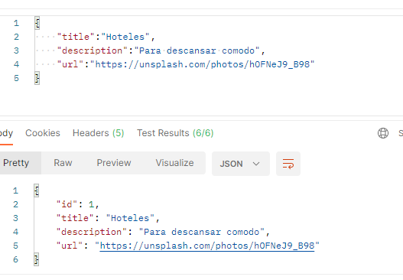
API_001 | API - Creación del primer alojamiento | Se crea la primer categoría de alojamiento a través de Postman con la petición POST | API | ALTA | FUNCIONAL | POSITIVO | Ingresar a postman | 1 | Ingresar una petición POST en el siguiente endpoint http://localhost:8080/categories/create | Se visualiza en el campo url la especificada | OK | OK |  |  | Cuando se crea una nueva categoría por primera vez, comienza por el número 2
 |  |  |  |  |  |  |  | 2 | Completar el body con el siguiente script : { "title":"Hoteles", "description":"Para descansar cómodo", "url":"https://unsplash.com/photos/hOFNeJ9_B98" } | Se visualiza el texto escrito | OK | OK
 |  |  |  |  |  |  |  | 3 | Presionar el botón send | Se visualiza en el box de resultados la salida con el siguiente alojamiento creado y el id asignado = #1 | CON ERROR | OK
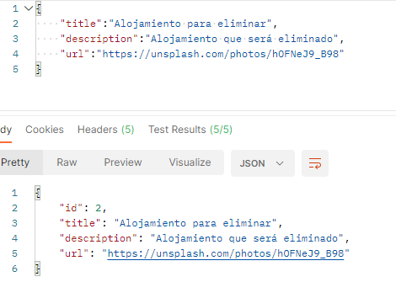
API_002 | API - Crear categoría para luego ser eliminada | Se crea una nueva categoría de alojamiento a través de Postman con la petición POST para luego ser eliminada | API | ALTA | FUNCIONAL | POSITIVO | Ingresar a postman | 1 | Ingresar una petición POST en el siguiente endpoint http://localhost:8080/categories/create | Se visualiza en el campo url la especificada | OK
 |  |  |  |  |  |  |  | 2 | Completar el body con el siguiente script : { "title":"Alojamiento para eliminar", "description":"Alojamiento que será eliminado", "url":"https://unsplash.com/photos/hOFNeJ9_B98" } | Se visualiza el texto escrito | OK
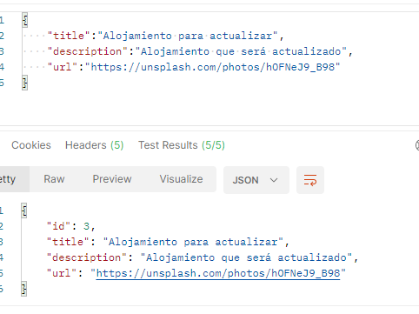
 |  |  |  |  |  |  |  | 3 | Presionar el botón send | Se visualiza en el box de resultados la salida con el siguiente alojamiento creado y el id asignado = #2 | OK
API_003 | API - Crear categoría para luego ser actualizada | Se crea una nueva categoría de alojamiento a través de Postman con la petición POST para luego ser actualizada | API | ALTA | FUNCIONAL | POSITIVO | Ingresar a postman | 1 | Ingresar una petición POST en el siguiente endpoint http://localhost:8080/categories/create | Se visualiza en el campo url la especificada | OK |  |  |  | Cuando se crea una nueva categoría por primera vez, comienza por el número 2
 |  |  |  |  |  |  |  | 2 | Completar el body con el siguiente script : { "title":"Alojamiento para actualizar", "description":"Alojamiento que será actualizado", "url":"https://unsplash.com/photos/hOFNeJ9_B98" } | Se visualiza el texto escrito | OK
 |  |  |  |  |  |  |  | 3 | Presionar el botón send | Se visualiza en el box de resultados la salida con el siguiente alojamiento creado y el id asignado = #3 | OK
API_004 | API - Consultar todas las categorías antes de eliminación y actualizacion | Se crea una petición GET para consultar todas las categorías | API | ALTA | BASE DE DATOS | POSITIVO | Ingrear a postman | 1 | Ingresar una petición GET en el siguiente endpoint http://localhost:8080/categories/all | Se visualiza en el campo url la especificada | OK |  |  | 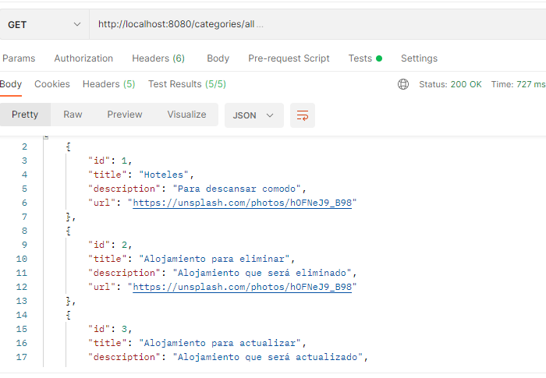
 |  |  |  |  |  |  |  | 2 | Presionar el botón send | Se visualiza en el box de response los 3 alojamientos anteriormente creados : #1 , #2 y #3 con las caracteristicas previamente provistas
API_005 | API - Consultar categoría por ID | Se crea una petición GET para consultar por ID un alojamiento | API | ALTA | BASE DE DATOS | POSITIVO | Ingrear a postman | 1 | Ingresar una petición GET en el siguiente endpoint http://localhost:8080/categories/get/1 | Se visualiza en el campo url la especificada
 |  |  |  |  |  |  |  | 2 | Presionar el botón send | Se visualiza en el box de response el alojamiento denifinido, en este caso el #1, donde se visualizan el titulo , la descripcion , la url de imagen y el id
API_006 | API - Actualizar categoría | Se actualiza el alojamiento creado para tal fin a través de una petición PUT | API | ALTA | FUNCIONAL | POSITIVO | Ingrear a postman | 1 | Ingresar una petición PUT en el siguiente endpoint http://localhost:8080/categories/update/3 | Se visualiza en el campo url la especificada | OK
 |  |  |  |  |  |  |  | 2 | Completar el body con el siguiente script : { "title":"Alojamiento actualizador", "description":"Alojamiento que fue actualizado", "url":"https://unsplash.com/photos/hOFNeJ9_B98" } | Se visualiza el texto escrito
 |  |  |  |  |  |  |  | 3 | Presionar el botón send | Se visualiza en el box de response el alojamiento #3 actualizado con los nuevos valores
API_007 | API - Eliminar categoría | Se elimina el alojamiento creado para tal fin a través de una petición DELETE | API | ALTA | FUNCIONAL | POSITIVO | Ingrear a postman | 1 | Ingresar una petición DELETE en el siguiente endpoint: http://localhost:8080/categories/delete/2 | Se visualiza en el campo url la especificada | OK
 |  |  |  |  |  |  |  | 2 | Presionar el botón send | Se visualiza en el box de response un mensaje indicando que el alojamiento con id #2 fue eliminado
API_008 | API - Eliminar categoría inexsistente | Se elimina un ID de categoría inexistente | API | ALTA | FUNCIONAL | NEGATIVO | Ingrear a postman | 1 | Ingresar una petición DELETE en el siguiente endpoint: http://localhost:8080/categories/delete/5 | Se visualiza en el campo url la especificada | OK
 |  |  |  |  |  |  |  | 2 | Presionar el botón send | Se visualiza en el box de response un mensaje indicando que el alojamiento no existe
API_009 | API - actualiza categoría inextistente | Se actualiza un ID de categoría inexistente | API | ALTA | FUNCIONAL | NEGATIVO | Ingrear a postman | 1 | Ingresar una petición PUT en el siguiente endpoint http://localhost:8080/categories/update/4 | Se visualiza en el campo url la especificada | OK
 |  |  |  |  |  |  |  | 2 | Completar el body con el siguiente script : { "title":"Alojamiento actualizador", "description":"Alojamiento que fue actualizado", "url":"https://unsplash.com/photos/hOFNeJ9_B98" } | Se visualiza el texto escrito
 |  |  |  |  |  |  |  | 3 | Presionar el botón send | Se visualiza en el box de response el alojamiento #3 actualizado con los nuevos valores
API_010 | API - Agregar alojamiento sin título | Se crea una categoría de alojamiento a través de Postman con la petición POST con algun dato faltante | API | ALTA | FUNCIONAL | NEGATIVO | Ingrear a postman | 1 | Ingresar una petición POST en el siguiente endpoint http://localhost:8080/categories/create | Se visualiza en el campo url la especificada | OK
 |  |  |  |  |  |  |  | 2 | Completar el body con el siguiente script : { "description":"Para descansar cómodo", "url":"https://unsplash.com/photos/hOFNeJ9_B98" } | Se visualiza el texto escrito
 |  |  |  |  |  |  |  | 3 | Presionar el botón send | Se visualiza un mensaje de error
API_011 | API - Consultar todas las categorías antes de eliminación y actualizacion | Se crea una categoría de alojamiento a través de Postman con la petición POST con algun dato faltante | API | ALTA | FUNCIONAL | POSITIVO | Ingrear a postman | 1 | Ingresar una petición GET en el siguiente endpoint http://localhost:8080/categories/all | Se visualiza en el campo url la especificada | OK
 |  |  |  |  |  |  |  | 2 | Presionar el botón send | Se visualiza en el box de response un array con los siguientes alojamiento : #1 Hoteles y #3 Alojamiento Actualizado . No se visualiza el alojamiento #2 ya que fue eliminado

